商务条件
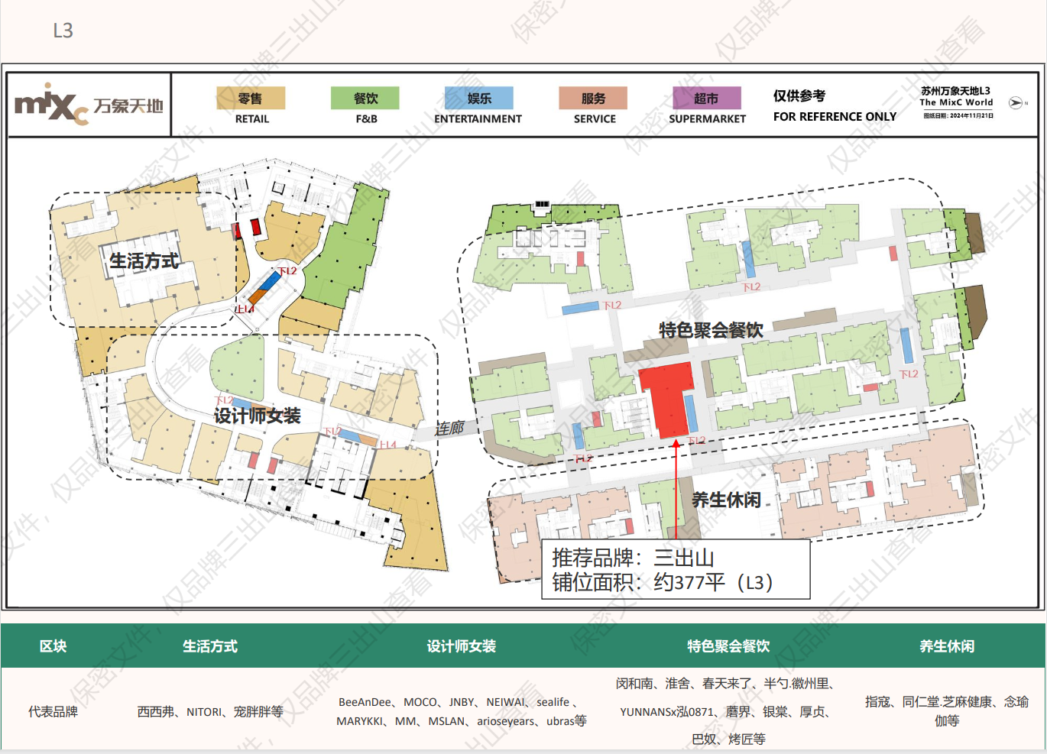
苏州万象天地(三出山回复）
品牌 | 楼层 | 租赁面积 | 年限 |  | 保底租金坪效(元/㎡/天) | 月租金 (元/月) | 扣率(取高扣率) | 结算方式 | 物业管理费租赁面积坪效 (元/㎡/月) | 物业管理费(元/月) | 推广费(元/月) | 免租装修 | 全含租金
三出山 | 3层 | 374.00 | 5年 | 1年 | 200.00 | 74,800.00 | 5.00% | 底租与提成两者取高 | 90.00 | 33,660.00 | 3740 | 90天 | 112,200.00
 |  | 374.00 | 5年 | 2年 | 200.00 | 74,800.00 | 5.00% |  | 90.00 | 33,660.00 | 3740 |  | 112,200.00
 |  | 374.00 | 5年 | 3年 | 220.00 | 82,280.00 | 6.00% |  | 90.00 | 33,660.00 | 3740 |  | 119,680.00
 |  | 374.00 | 5年 | 4年 | 220.00 | 82,280.00 | 6.00% |  | 90.00 | 33,660.00 | 3740 |  | 119,680.00
 |  | 374.00 | 5年 | 5年 | 240.00 | 89,760.00 | 7.00% |  | 90.00 | 33,660.00 | 3740 |  | 127,160.00
1.商务条件表述的金额皆为含税价格。
2.工程条件需满足我司正常营业需求，不满足需改进到位，不再额外加收相关工程费用。
3.开业期间需支持宣传广告位租赁优惠。
4.预计 2025/09/01 接场 2025/12/25开业
落位图：

